상품제안서
오아 클린이베어 어린이 LED 음파전동 칫솔 | 상품코드: F20487

 |  |  |  |  |  |  | 02-412-0044 | www.easy1.co.kr
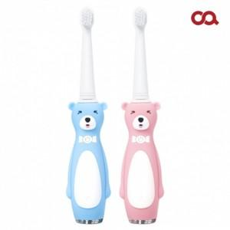

【상세/제작정보】 | 아이들이 스스로 양치를하고 싶어하는 전동칫솔

【인쇄/포장옵션】 | 스티커 / 포장지포장

【공급단가】 | 수량 | 50~ | 100~ | 300~ | 500~ | 1,000~
*VAT별도 | 단가 | 17,720원 | 17,450원 | 17,040원 | 16,360원 | 15,680원

【상품 URL】 | http://www.easy1.co.kr/src/goods_detail.php?gdno=20487

